Hoja1
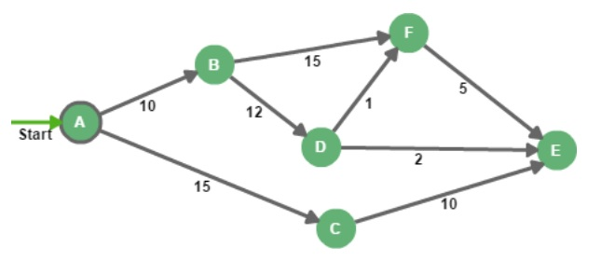

 |  |  |  |  |  |  | Passos dos algoritmo:
 |  |  |  |  |  |  | 1- Escolher vertice incial
 |  |  |  |  |  |  | 2-

Vertices | A | B | B | D | E | F
Distancia
Pai
Fila

